今石電機
 |  | 2024-01-19
 | (株)ゴーゴーグリーン酒井
・協業企画案 ： 任天堂株式会社様向け 携帯電話、switch連動型インタラクティブＴｏｙ
任天堂へ企画提案
電子機器Ｔｏｙ
《？？？(←要構想)》
企画立案・統括：酒井、時枝(ＰＭ)

ソフトウェア開発：山田、時枝(プログラマー)

事業連携調整：今石、酒井

商品製作・電機部品供給
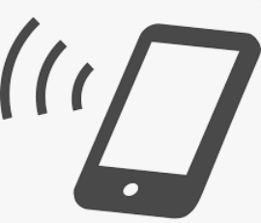
株式会社 今石電機製作所
https://r.goope.jp/imaishidennki/free/daihyousya_aisatsu

気高電機株式会社
https://www.ketaka.co.jp/

・携帯機器の機能(通信、ＧＰＳ)を活用できる、任天堂ゲーム機(Ｓｗｉｔｃｈ)と連動した、
『何らか』の電子部品内蔵玩具を企画、任天堂へ提案します。
最初から機器部品を内包した製品サンプル製作は不要で、企画を練りこむ際に電子機器類部品の
調達、生産などの可否を検討しながら提案する商品案を構想していきます。
最終的に価格を￥5,000～￥8,000ぐらいの上代のものにできれば良いか？と想定しています。
但し企画、上代共に任天堂へ提案した際の協議によって変動するものと思われます。

Sheet1
・携帯電話、switchと連動するインタラクティブＴｏｙ
任天堂へ提案
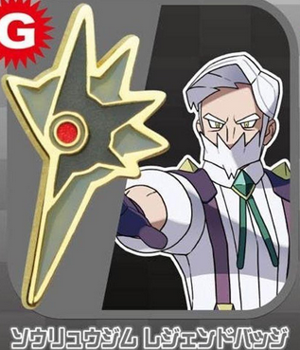
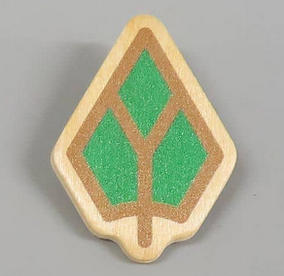
企画立案・統括：時枝

ＰＧ開発：山田、時枝

事業連携調整：今石、酒井
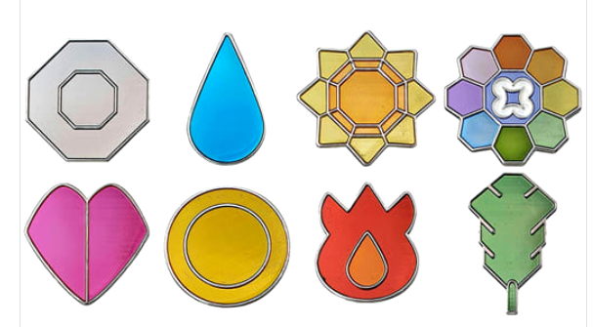
商品製作・電機部品供給

株式会社 今石電機製作所
https://r.goope.jp/imaishidennki/free/daihyousya_aisatsu

気高電機株式会社
https://www.ketaka.co.jp/

【 検討項目 】
１．バッチで良いのか？ ボールでは？ → それ以外？→キーストーン、メガストーン
２．大きさは？
３．振動、点滅？
４．組込ＰＧは？
５．大人用 子供用
６．モバイルアプリをどのぐらいのレベルにするのか？
７．すれ違い機能は？
８．発行色、振動パターンでの差別化？
９．ガチのバトルサーチャー
１０．スマホを持っていない児童へも。。。
１１．スカーレット・バイオレット以降のゲーム内アイテムが良いのでは？
１２．おしゃれアイテムにも可能→普段使い可能
１３．ビジネスモデル特許を取っておく
１４．Ｘｘｘｘｘｘｘ
１５．Ｘｘｘｘｘｘｘ
１６．Ｘｘｘｘｘｘｘ
１７．Ｘｘｘｘｘｘｘ
１８．Ｘｘｘｘｘｘｘ

